关系图
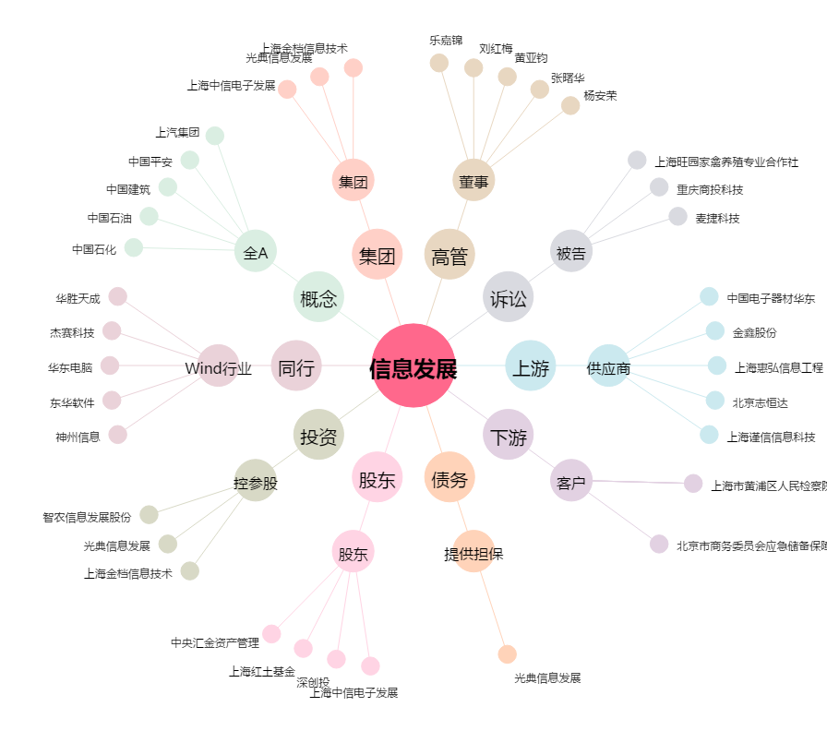
信息发展[300469.SZ] - 关系概览图

